Hoja1
Método Newton-Raphson
f(x)=x^3 +2x^2+10x-20 |  |  | P(0) | 1.5
f'(x)=3x^2+4x+10
 |  |  | N | Pn-1 | f(Pn-1) | f'(Pn-1) | Pn | f(Pn) | Error | Validación 1 | Validación 2
 |  |  | 1 | 1.50 | 2.8750000 | 22.7500 | 1.3736263736 | 0.10178868348 | 0.0001 | Fracaso | Fracaso
 | x | f(x) | 2 | 1.3736263736 | 0.1017887 | 21.1551 | 1.3688148196 | 0.00014159339777 | 0.0001 | Fracaso | Fracaso
 | -2.00 | -40.000 | 3 | 1.3688148196 | 0.0001416 | 21.0962 | 1.3688081078 | 0.000000000 | 0.0001 | Éxito | Éxito
 | -1.80 | -37.352 | 4 | 1.3688081078 | 0.0000000 | 21.0961 | 1.3688081078 | 0.000000000 | 0.0001 | Éxito | Éxito
f(x)=x^3 +2x^2+10x-20
 | f(x)
-2.00 | -40.000
-1.80 | -37.352
-1.60 | -34.976
-1.40 | -32.824
-1.20 | -30.848
-1.00 | -29.000
-0.80 | -27.232
-0.60 | -25.496
-0.40 | -23.744
-0.20 | -21.928
0.00 | -20.000
0.20 | -17.912
0.40 | -15.616
0.60 | -13.064
0.80 | -10.208
1.00 | -7.000
1.20 | -3.392
1.40 | 0.664
1.60 | 5.216
1.80 | 10.312
2.00 | 16.000
 | -1.60 | -34.976
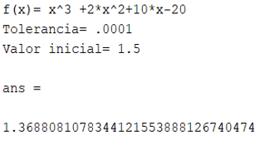
 | -1.40 | -32.824
 | -1.20 | -30.848
 | -1.00 | -29.000
 | -0.80 | -27.232
 | -0.60 | -25.496
 | -0.40 | -23.744
 | -0.20 | -21.928
 | 0.00 | -20.000
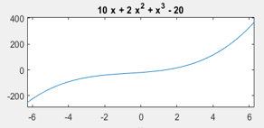
 | 0.20 | -17.912
 | 0.40 | -15.616
 | 0.60 | -13.064
 | 0.80 | -10.208
 | 1.00 | -7.000
 | 1.20 | -3.392
 | 1.40 | 0.664
 | 1.60 | 5.216
 | 1.80 | 10.312
 | 2.00 | 16.000

Hoja2
Método Newton-Raphson
f(x)=x^4 +3x^3-2 |  |  | P(0) | -3
f'(x)=4x^3+9x^2
 |  |  | N | Pn-1 | f(Pn-1) | f'(Pn-1) | Pn | f(Pn) | Error | Validación 1 | Validación 2
 |  |  | 1 | -3.00 | -2.0000000 | -27.0000 | -3.0740740741 | 0.15183623 | 0.0001 | Fracaso | Fracaso
 | x | f(x) | 2 | -3.0740740741 | 0.1518362 | -31.1498 | -3.0691996813 | 0.00068874 | 0.0001 | Fracaso | Fracaso
 | -4.00 | 62.000 | 3 | -3.0691996813 | 0.0006887 | -30.8674 | -3.0691773685 | 0.00000001 | 0.0001 | Éxito | Éxito
 | -3.80 | 41.898 | 4 | -3.0691773685 | 0.0000000 | -30.8661 | -3.069177368 | 0.00000000 | 0.0001 | Éxito | Éxito
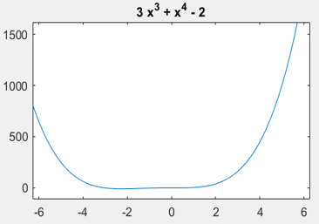
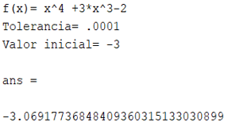
 | -3.60 | 25.994
 | -3.40 | 13.722
 | -3.20 | 4.554
 | -3.00 | -2.000
 | -2.80 | -6.390
 | -2.60 | -9.030
 | -2.40 | -10.294
 | -2.20 | -10.518
 | -2.00 | -10.000
 | -1.80 | -8.998
 | -1.60 | -7.734
 | -1.40 | -6.390 | P(0) | 1
 | -1.20 | -5.110
 | -1.00 | -4.000 | N | Pn-1 | f(Pn-1) | f'(Pn-1) | Pn | f(Pn) | Error | Validación 1 | Validación 2
 | -0.80 | -3.126 | 1 | 1.00 | 2.0000000 | 13.0000 | 0.84615384615 | 0.33010049 | 0.0001 | Fracaso | Fracaso
 | -0.60 | -2.518 | 2 | 0.84615384615 | 0.3301005 | 8.8671 | 0.80892625161 | 0.01618023 | 0.0001 | Fracaso | Fracaso
 | -0.40 | -2.166 | 3 | 0.80892625161 | 0.0161802 | 8.0066 | 0.80690538373 | 0.00004571 | 0.0001 | Fracaso | Éxito
 | -0.20 | -2.022 | 4 | 0.80690538373 | 0.0000457 | 7.9614 | 0.80689964163 | 0.00000000 | 0.0001 | Éxito | Éxito

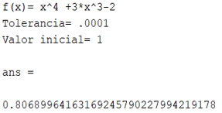
 | 0.00 | -2.000
 | 0.20 | -1.974
 | 0.40 | -1.782
 | 0.60 | -1.222
 | 0.80 | -0.054
 | 1.00 | 2.000
 | 1.20 | 5.258
 | 1.40 | 10.074
 | 1.60 | 16.842
 | 1.80 | 25.994
f(x)=x^4 +3x^3-2
 | f(x)
-4.00 | 62.000
-3.80 | 41.898
-3.60 | 25.994
-3.40 | 13.722
-3.20 | 4.554
-3.00 | -2.000
-2.80 | -6.390
-2.60 | -9.030
-2.40 | -10.294
-2.20 | -10.518
-2.00 | -10.000
-1.80 | -8.998
-1.60 | -7.734
-1.40 | -6.390
-1.20 | -5.110
-1.00 | -4.000
-0.80 | -3.126
-0.60 | -2.518
-0.40 | -2.166
-0.20 | -2.022
0.00 | -2.000
0.20 | -1.974
0.40 | -1.782
0.60 | -1.222
0.80 | -0.054
1.00 | 2.000
1.20 | 5.258
1.40 | 10.074
1.60 | 16.842
1.80 | 25.994
2.00 | 38.000
 | 2.00 | 38.000

Hoja3
Método Newton-Raphson
f(x)=x^3 -2x-5 |  |  | P(0) | 2
f'(x)=3x^2-2
 |  |  | N | Pn-1 | f(Pn-1) | f'(Pn-1) | Pn | f(Pn) | Error | Validación 1 | Validación 2
 |  |  | 1 | 2.00 | -1.0000000 | 10.0000 | 2.1 | 0.061000000 | 0.0001 | Fracaso | Fracaso
 | x | f(x) | 2 | 2.1 | 0.0610000 | 11.2300 | 2.0945681211 | 0.00018572317327 | 0.0001 | Fracaso | Fracaso
 | -1.00 | -4.000 | 3 | 2.0945681211 | 0.0001857 | 11.1616 | 2.0945514817 | 0.000000002 | 0.0001 | Éxito | Éxito
 | -0.80 | -3.912 | 4 | 2.0945514817 | 0.0000000 | 11.1614 | 2.0945514815 | 0.000000000 | 0.0001 | Éxito | Éxito
f(x)=x^3 -2x-5
 | f(x)
-1.00 | -4.000
-0.80 | -3.912
-0.60 | -4.016
-0.40 | -4.264
-0.20 | -4.608
0.00 | -5.000
0.20 | -5.392
0.40 | -5.736
0.60 | -5.984
0.80 | -6.088
1.00 | -6.000
1.20 | -5.672
1.40 | -5.056
1.60 | -4.104
1.80 | -2.768
2.00 | -1.000
2.20 | 1.248
2.40 | 4.024
2.60 | 7.376
2.80 | 11.352
3.00 | 16.000
 | -0.60 | -4.016
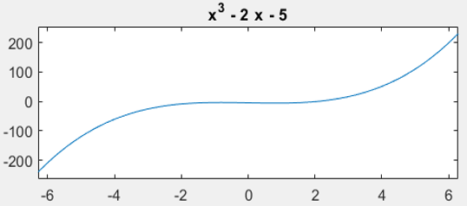
 | -0.40 | -4.264
 | -0.20 | -4.608
 | 0.00 | -5.000
 | 0.20 | -5.392
 | 0.40 | -5.736
 | 0.60 | -5.984
 | 0.80 | -6.088
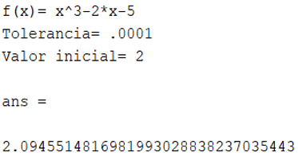
 | 1.00 | -6.000
 | 1.20 | -5.672
 | 1.40 | -5.056
 | 1.60 | -4.104
 | 1.80 | -2.768
 | 2.00 | -1.000
 | 2.20 | 1.248
 | 2.40 | 4.024
 | 2.60 | 7.376
 | 2.80 | 11.352
 | 3.00 | 16.000

